Dashboard
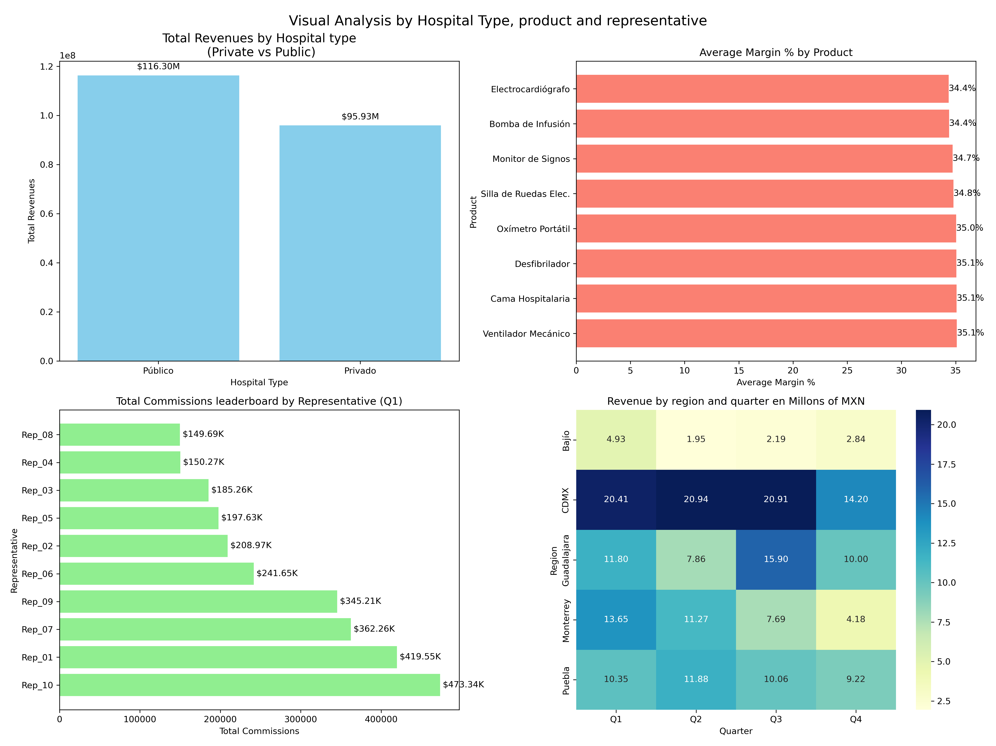

Public vs Private hospitals — which generates more revenue and which is more profitable? Are they the same? The Public hospital generates more revenue, with 116.3 millions of mexican pesos,however the privade hospitals generate more profit, because it have a 37.23% of average margin, 5 points more than the public hospitale.
Which product has the best margin %? Should the sales team push it even if volume is low?
Equipmet-heavy prducts(ventilator, hospital bed, and defibrillator, show the strongest margin around 35%Suggesting the sales team should prioritize high-ticket medical equipment over diagnostic accesories
Looking at Q1 commissions — is there a big gap between top and bottom performers? We can see that the top 3 Q1 comissions are between almost 4 and 3 times as much than the last 4 of the top 10.
How much revenue is at risk from inactive contracts? What's your recommendation? 54 Millions of mexican pesos are in potencial revenue is at risk from 156 inactive contracts.Recomendation:Prioritize reactivating public hospital contracts first since they represents higher volume, and assign the top 3 sales rep to those accounts given their proven perfomance.

